équipes
Organisation compétition EVA inter CDS - régie - MARDI 13/02 18H30 EVA
Equipe | ACM | B&R | DLF/PRS | Finances
Nom |  |  | 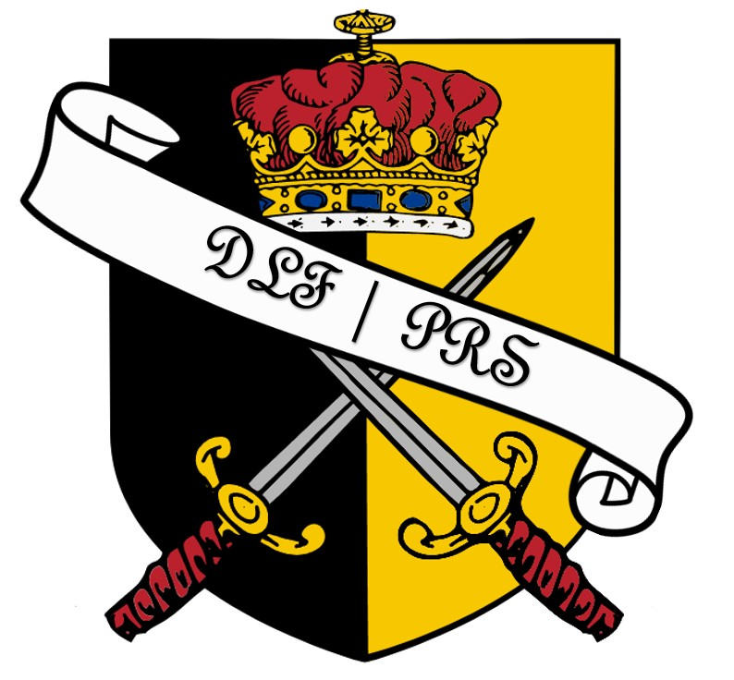
Composition | Célia | Damien | Yvon | Léo
 | Alexandre P. | Alain | Matthieu
 | Mohamed B. | Fabien L. | Ayméric | Romain
 | Gary | Sébastien H. |  | Kévin
 | Majd | Solène CORNEILLE |  | Pascal

